Estadísticas
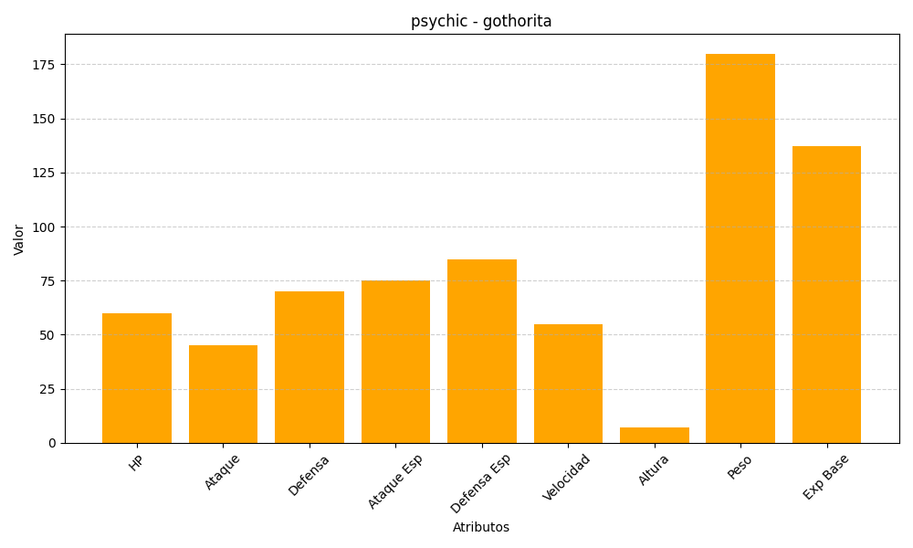
ID | Nombre | Tipo | HP | Ataque | Defensa | Ataque Especial | Defensa Especial | Velocidad | Altura | Peso | Experiencia Base
575 | gothorita | psychic | 60 | 45 | 70 | 75 | 85 | 55 | 7 | 180 | 137

